Estadísticas
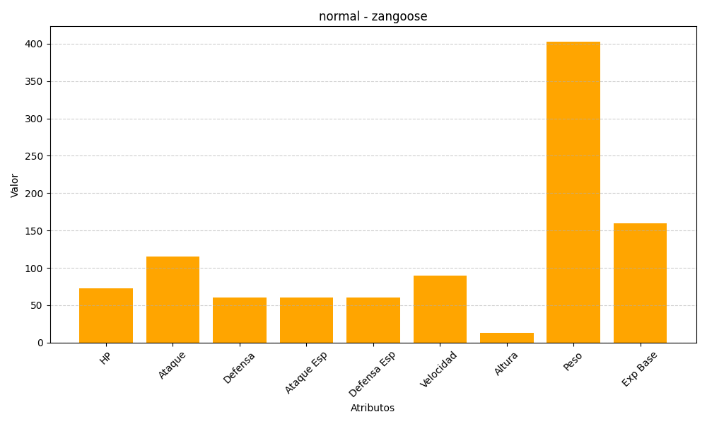
ID | Nombre | Tipo | HP | Ataque | Defensa | Ataque Especial | Defensa Especial | Velocidad | Altura | Peso | Experiencia Base
335 | zangoose | normal | 73 | 115 | 60 | 60 | 60 | 90 | 13 | 403 | 160

